Sheet1
NAEXY PRICE LIST
NO. | IMAGE | PRODUCT NAME | Volume | Q'ty(CT) | SUPPLY PRICE (-VAT) | OUT BOX SIZE(cm) |  |  | CBM | WEIGHT(Kg) | BARCORD | REMARK
1 |  | 넥시 피토 콜라겐 리커버리 크림 NAEXY Phyto Collagen Recovery Cream | 50g | 100 | ₩2,800 | 66.5 | 35.0 | 13.0 | 0.030 | 21.12 | 8809414192996
2 |  | 넥시 판테놀 히알루로닉 리커버리 크림 NAEXY Panthenol Hyaluronic Recovery Cream | 50g | 100 | ₩2,800 | 66.5 | 35.0 | 13.0 | 0.030 | 21.12 | 8809414193030
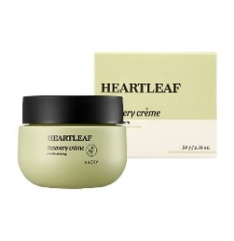 3 |  | 넥시 어성초 리커버리 크림 NAEXY Heartleaf Recovery Cream | 50g | 100 | ₩2,800 | 66.5 | 35.0 | 13.0 | 0.030 | 21.12 | 8809414193016
4 |  | 넥시 캐롯 비타 리커버리 크림 NAEXY Carrot Vita Recovery Cream | 50g | 100 | ₩2,800 | 66.5 | 35.0 | 13.0 | 0.030 | 21.12 | 8809414192989
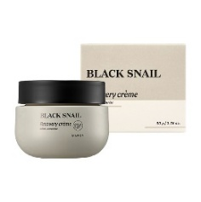 5 |  | 넥시 블랙 스네일 리커버리 크림 NAEXY Black Snail Recovery Cream | 50g | 100 | ₩2,800 | 66.5 | 35.0 | 13.0 | 0.030 | 21.12 | 8809414193054
6 |  | 넥시 티트리 리커버리 크림 NAEXY Tea Tree Recovery Cream | 50g | 100 | ₩2,800 | 66.5 | 35.0 | 13.0 | 0.030 | 21.12 | 8809414193023
7 |  | 넥시 프로폴리스 유자 리커버리 크림 NAEXY Propolis Yuzu Recovery Cream | 50g | 100 | ₩2,800 | 66.5 | 35.0 | 13.0 | 0.030 | 21.12 | 8809414193009
8 |  | 넥시 펩타이드 리커버리 크림 NAEXY Peptide Recovery Cream | 50g | 100 | ₩2,800 | 66.5 | 35.0 | 13.0 | 0.030 | 21.12 | 8809414193047
9 | 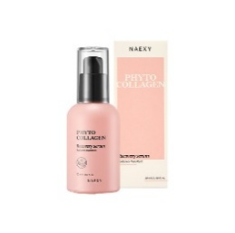 | 넥시 피토 콜라겐 리커버리 세럼 NAEXY Phyto Collagen Recovery Serum | 50ml | 100 | ₩2,800 | 44.5 | 23.0 | 25.5 | 0.026 | 14.86 | 8809414193078
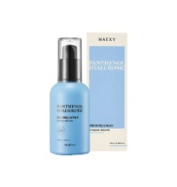 10 |  | 넥시 판테놀 히알루로닉 리커버리 세럼 NAEXY Panthenol Hyaluronic Recovery Serum | 50ml | 100 | ₩2,800 | 44.5 | 23.0 | 25.5 | 0.026 | 14.86 | 8809414193092
11 | 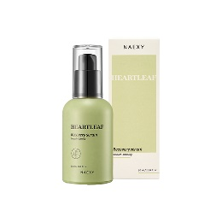 | 넥시 어성초 리커버리 세럼 NAEXY Heartleaf Recovery Serum | 50ml | 100 | ₩2,800 | 44.5 | 23.0 | 25.5 | 0.026 | 14.86 | 8809414193085
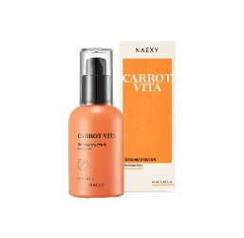 12 |  | 넥시 캐롯 비타 리커버리 세럼 NAEXY Carrot Vita Recovery Serum | 50ml | 100 | ₩2,800 | 44.5 | 23.0 | 25.5 | 0.026 | 14.86 | 8809414193061
13 |  | 넥시 피토 콜라겐 리커버리 토너 NAEXY Phyto Collagen Recovery Toner | 200ml | 50 | ₩2,800 | 50.5 | 27.0 | 19.5 | 0.027 | 13.14 | 8809414193115
14 |  | 넥시 판테놀 히알루로닉 리커버리 토너 NAEXY Panthenol Hyaluronic Recovery Toner | 200ml | 50 | ₩2,800 | 50.5 | 27.0 | 19.5 | 0.027 | 13.14 | 8809414193139
15 | 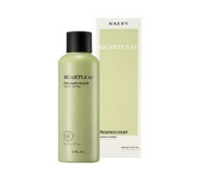 | 넥시 어성초 리커버리 토너 NAEXY Heartleaf Recovery Toner | 200ml | 50 | ₩2,800 | 50.5 | 27.0 | 19.5 | 0.027 | 13.14 | 8809414193122
16 | 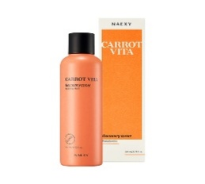 | 넥시 캐롯 비타 리커버리 토너 NAEXY Carrot Vita Recovery Toner | 200ml | 50 | ₩2,800 | 50.5 | 27.0 | 19.5 | 0.027 | 13.14 | 8809414193108
17 | 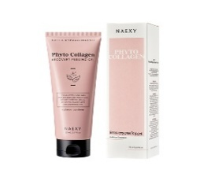 | 넥시 피토 콜라겐 리커버리 필링젤 NAEXY Phyto Collagen Recovery Peeling Gel | 150ml | 80 | ₩2,000 | 54.5 | 44.5 | 21.0 | 0.051 | 16.13 | 8809414193177
18 | 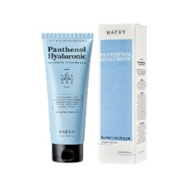 | 넥시 판테놀 히알루로닉 리커버리 필링젤 NAEXY Panthenol Hyaluronic Recovery Peeling Gel | 150ml | 80 | ₩2,000 | 54.5 | 44.5 | 21.0 | 0.051 | 16.13 | 8809414193191
19 | 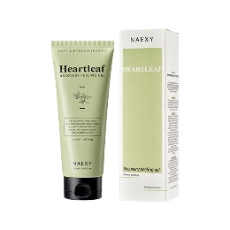 | 넥시 어성초 리커버리 필링젤 NAEXY Heartleaf Recovery Peeling Gel | 150ml | 80 | ₩2,000 | 54.5 | 44.5 | 21.0 | 0.051 | 16.13 | 8809414193184
20 | 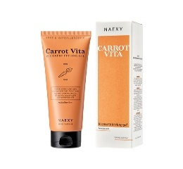 | 넥시 캐롯 비타 리커버리 필링젤 NAEXY Carrot Vita Recovery Peeling Gel | 150ml | 80 | ₩2,000 | 54.5 | 44.5 | 21.0 | 0.051 | 16.13 | 8809414193160
21 | 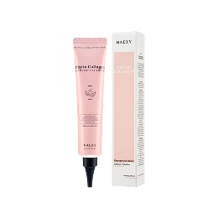 | 넥시 피토 콜라겐 리커버리 아이크림 NAEXY Phyto Collagen Recovery Eye Cream | 40ml | 100 | ₩900 | 31.0 | 31.0 | 21.0 | 0.020 | 5.99 | 8809414193283
22 | 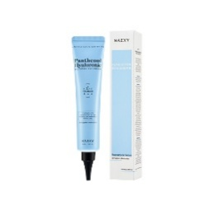 | 넥시 판테놀 히알루로닉 리커버리 아이크림 NAEXY Panthenol Hyaluronic Recovery Eye Cream | 40ml | 100 | ₩900 | 31.0 | 31.0 | 21.0 | 0.020 | 5.99 | 8809414193306
23 | 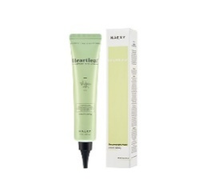 | 넥시 어성초 리커버리 아이크림 NAEXY Heartleaf Recovery Eye Cream | 40ml | 100 | ₩900 | 31.0 | 31.0 | 21.0 | 0.020 | 5.99 | 8809414193290
24 | 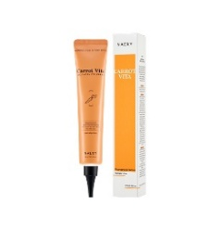 | 넥시 캐롯 비타 리커버리 아이크림 NAEXY Carrot Vita Recovery Eye Cream | 40ml | 100 | ₩900 | 31.0 | 31.0 | 21.0 | 0.020 | 5.99 | 8809414193276
25 | 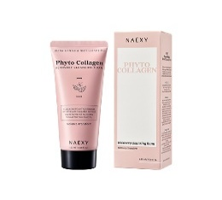 | 넥시 피토 콜라겐 리커버리 클렌징폼 NAEXY Phyto Collagen Recovery Cleansing Foam | 100ml | 100 | ₩850 | 53.0 | 46.0 | 18.0 | 0.044 | 13.45 | 8809414193344
26 | 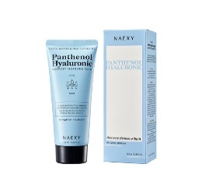 | 넥시 판테놀 히알루로닉 리커버리 클렌징폼 NAEXY Panthenol Hyaluronic Recovery Cleansing Foam | 100ml | 100 | ₩850 | 53.0 | 46.0 | 18.0 | 0.044 | 13.45 | 8809414193368
27 | 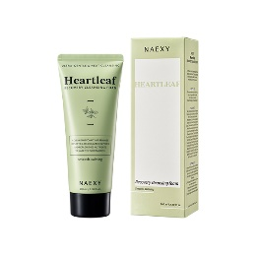 | 넥시 어성초 리커버리 클렌징폼 NAEXY Heartleaf Recovery Cleansing Foam | 100ml | 100 | ₩850 | 53.0 | 46.0 | 18.0 | 0.044 | 13.45 | 8809414193351
28 |  | 넥시 캐롯 비타 리커버리 클렌징폼 NAEXY Carrot Vita Recovery Cleansing Foam | 100ml | 100 | ₩850 | 53.0 | 46.0 | 18.0 | 0.044 | 13.45 | 8809414193337
29 |  | 넥시 콜라겐 헌드레드 크림 NAEXY Collagen Hundred Cream | 100g | 80 | ₩2,200 | 65.0 | 42.0 | 17.0 | 0.046 | 14.96 | 8809414193405
30 | 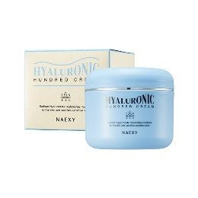 | 넥시 히알루로닉 헌드레드 크림 NAEXY Hyaluronic Hundred Cream | 100g | 80 | ₩2,200 | 65.0 | 42.0 | 17.0 | 0.046 | 14.96 | 8809414193399
31 | 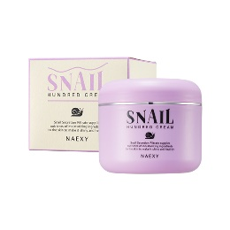 | 넥시 스네일 헌드레드 크림 NAEXY Snail Hundred Cream | 100g | 80 | ₩2,200 | 65.0 | 42.0 | 17.0 | 0.046 | 14.96 | 8809414193382
32 | 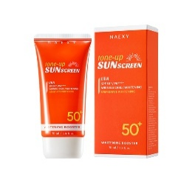 | 넥시 화이트 미백 톤업 선스크린 NAEXY WHITENING TONE-UP SUNSCREEN | 70ml | 100 | ₩1,600 | 62.0 | 36.5 | 16.0 | 0.036 | 10.10 | 8809414193214
33 | 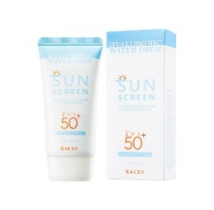 | 넥시 히알루로닉 워터드롭 선스크린 NAEXY HYALURONIC WATER DROP SUNSCREEN | 70ml | 100 | ₩1,500 | 62.0 | 36.5 | 16.0 | 0.036 | 10.10 | 8809414193207
34 | 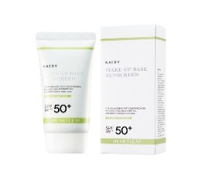 | 넥시 어성초 메이크업 베이스 선스크린 NAEXY HEARTLEAF MAKE-UP BASE SUNSCREEN | 70ml | 100 | ₩1,500 | 62.0 | 36.5 | 16.0 | 0.036 | 10.10 | 8809414193221
35 |  | 넥시 리커버리 스네일 B.B 크림 NAEXY RECOVERY SNAIL B.B CREAM | 50ml | 100 | ₩2,300 | 58.0 | 30.0 | 15.5 | 0.027 | 7.63 | 8809414193375

